FRONT END
HERRAMIENTA | LOGO | TIPO BD |  | SISTEMA OPERATIVO | VENTAJA | DESVENTAJA
 |  | SQL | NOSQL
HTML |  |  | X | HTML no es un sistema operativo, sino un lenguaje de marcado utilizado para crear y estructurar páginas web. Un sistema operativo es un software que gestiona los recursos de hardware y software de una computadora, como Windows, macOS, Linux, entre otros. | 1. Simplicidad 2. compatibilidad 3. estandarización 4. integración 5. Accesibilidad | 1. Estetico 2. limitación del diseño 3. mantenimiento 4. Seguridad
CSS | 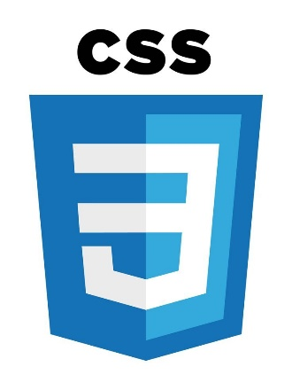 |  | X | Es un lenguaje utilizado para describir la presentación de un documento escrito en HTML o XML. CSS se encarga de cómo se ven los elementos en una página web, como colores, fuentes y disposición. | 1. separación de contenido y precentación 2. Reutilización de estilos 3. Felxibilidad y adaptación 4. Mantenimiento eficiente 5. Mejora del rendimiento | 1. Compatibilidad con navegadores 2. Curva de aprendizaje 3. Mantenimiento de proyectos grandes 4. Rendimiento
BOOSTRAP |  |  | X | Un framework CSS utilizado para desarrollar aplicaciones web y sitios que se adaptan a diferentes dispositivos1. Fue desarrollado por Twitter en 2010 y combina CSS y JavaScript para estilizar elementos de una página HTML | 1. Diseño responsivo 2. Sistema de rejilla 3. Componentes predefinidos 4. Facilidad de personalizacion 5. Documentación completa | 1. Peso del framework 2. Dependencia del grid 3. Compatibilidad con proyectos 4. Curva de aprendizaje
JS | 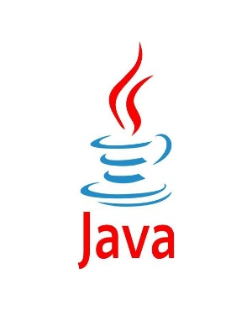 |  | X | Es un lenguaje de programación utilizado principalmente para el desarrollo web. Sin embargo, JavaScript puede ejecutarse en cualquier sistema operativo que soporte un navegador web moderno, como Windows, macOS o Linux. | 1. Interactividad en tiempo real 2. Velocidad 3. Simplicidad 4. Popularidad y comunidad 5. Versatilidad 6. compatibilidad | 1. Seguridad 2. Compatibilidad con navegadores 3. Rendimiento limitado
ANGULAR | 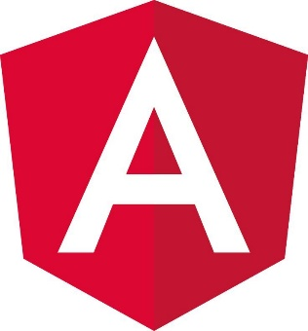 |  | X | Puedes desarrollar aplicaciones Angular en varios sistemas operativos como Windows, macOS y Linux. Para trabajar con Angular, necesitas tener instalado Node.js y npm (Node Package Manager) en tu máquina | 1. Productividad 2. Deteccion de cambios automatica 3. Soporte de typeScript 4. Reutilización de codigos 5. Alta escalabilidad 6. Facilidad de pruebas 7. Comunidad activa | 1. Curva de aprendizaje 2. Mayor complejidad 3. Rendimiento 4. Sobre carga inicial
VUE.JS |  |  | X | Sino un framework progresivo para construir interfaces de usuario. Sin embargo, puedes desarrollar aplicaciones con Vue.js en varios sistemas operativos como Windows, macOS y Linux12. Para trabajar con Vue.js, necesitas tener instalado Node.js y npm (Node Package Manager) en tu máquina | 1. Tamaño pequeño 2. Curba de aprendizaje baja | 1. Barrera de idiomas 2. Evolución constante
REACT | 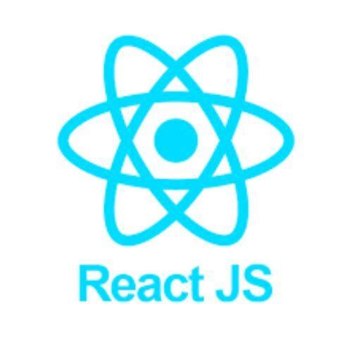 |  | X | Es una biblioteca de JavaScript utilizada para construir interfaces de usuario en aplicaciones web y móviles. Puedes instalar y usar React en cualquier sistema operativo que soporte JavaScript, como Windows, macOS y Linux | 1. Virtual DOM 2. Comunidad y ecocistema | 1. Documentación Rapida opsoleta 2. herramientas y librerias

